实操题
 | 中级题库-实操题（共2题，每题30分）
序号 | 题目 | PS参考样例（不用考虑背景图）
1 | 一、任务： 赛事主视觉已经设计完成，请根据主视觉，以“高校赛”为主题（可以是一所或多所院校），制作电子竞技赛事策划方案，项目不限。 二、时间： 考试结束前提交作品即可，建议时长为1.5小时 三、具体要求： 1)与主视觉风格、色彩统一 2)表达清晰，图文并茂 3)主题明确，设计合理 3)策划案中至少包含：赛事背景、比赛项目、赛程赛制、比赛奖金、比赛场地、活动亮点、宣传方案 四、作品提交： 1）提交成品仅包含PPT、PDF格式的文件 2）文件储存命名为： 考生号-姓名-赛事策划案
2 | 一、任务： 赛事主视觉已经设计完成，请完成宣传海报的设计 二、时间： 考试结束前提交作品即可，建议时长为1.5小时 三、具体要求： 1)海报与策划案信息保持一致 2)设计风格与策划案保持一致 3)整体效果符合电竞比赛属性 4)宣传海报中至少包含：赛事标语（slogan）、赛事LOGO、比赛时间、比赛奖金 四、作品提交： 1）提交成品仅包含PSD、JPG格式的文件 2）尺寸为1920*1080 3）文件储存命名与格式为： 考生号-姓名-宣传海报.jpg；考生号-姓名-宣传海报.psd | 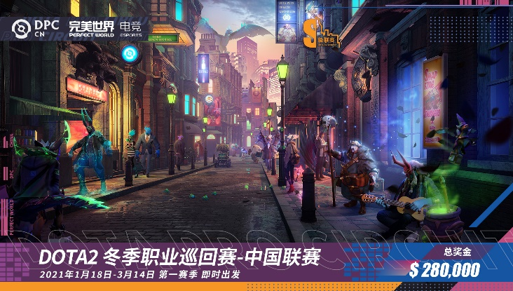
3 | 一、任务： 使用OBS完成直播间设计与推流工作 二、时间： 考试结束前提交作品即可，建议时长为1.5小时 三、具体要求： 1)包含游戏画面 2)包含摄像头画面 3)包含直播间背景 四、作品提交： 1）提交成品仅包含WORD格式的文件 2）文件储存命名为： 考生号-姓名-直播 | 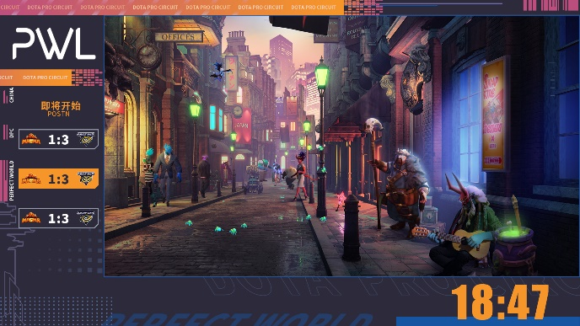
4 | 一、任务： 假设你所在的院校计划举办一行电竞比赛，你作为赛事策划，需要结合自身学校情况完成具有可落地的赛事招商方案 二、时间： 考试结束前提交作品即可，建议时长为1.5小时 三、具体要求： 1)图文并茂，整洁美观 2)重点突出，具有可执行性 四、作品提交： 1）提交成品仅包含PPT、PDF格式的文件 2）文件储存命名与格式为： 考生号-姓名-招商
5 | 一、任务： 设计出一套完善的电竞赛事体系，且该赛事体系将贯穿全年 二、时间： 考试结束前提交作品即可，建议时长为1.5小时 三、具体要求： 1)报名通道至少包含合作赛道、游戏赛道、城市赛道、高校联赛 2)需在赛事体系中标注出每个比赛的奖金且符合目前市场整体情况 3)需单独制作出赛事排期表，时间分配合理 4)赛事LOGO可以进行自制或抠图进行模拟，清晰美观即可，其他内容不可直接从网上直接下载使用 5)项目不限，可以使用任何电竞项目进行模拟，不会影响成绩 四、作品提交： 1）所用软件不限，但成品仅包含PPT、PDF格式的文件（即PPT中包含赛事体系与赛事排期两页），文件储存命名为：考生号-姓名-赛事体系 2）如制作过程中涉及到PPT以外的软件，用该软件完成的内容也须一并上传，文件存储命名为：考生号-姓名-工程文件
6 | 一、任务： 根据主KV的风格，设计与之呼应的“赛事晋级图” 二、时间： 考试结束前提交作品即可，建议时长为1.5小时 三、具体要求： 1)队伍数量为8支 2)队伍名称全部以“TBD”命名 3)采用双败赛制 4)整体设计与KV风格匹配 四、作品提交： 1）提交成品仅包含PSD、JPG格式的文件 2）尺寸为1920*1080 3）文件储存命名与格式为： 考生号-姓名-赛事晋级图 | 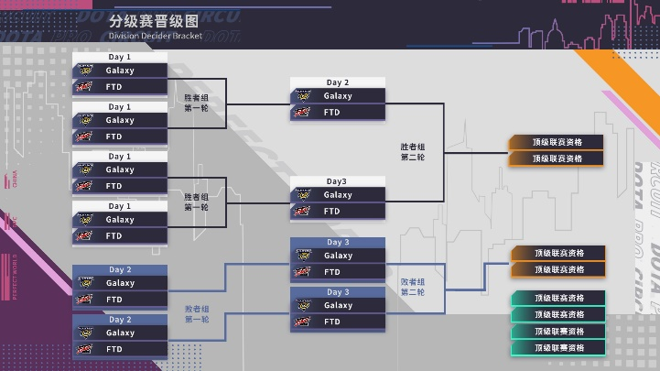
7 | 一、任务： 赛事主视觉已经设计完成，请完成MVP页面制作 二、时间： 考试结束前提交作品即可，建议时长为1.5小时 三、具体要求： 1)海报与策划案信息保持一致 2)设计风格与策划案保持一致 3)整体效果符合电竞比赛属性 4)宣传海报中至少包含：战队LOGO、人物、关键数据 四、作品提交： 1）提交成品仅包含PSD、JPG格式的文件 2）尺寸为1920*1080 3）文件储存命名与格式为： 考生号-姓名-宣传海报.jpg；考生号-姓名-宣传海报.psd | 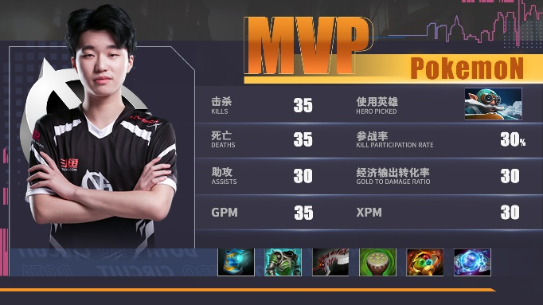
8 | 一、任务： 赛事主视觉已经设计完成，请完成VS对战页面制作 二、时间： 考试结束前提交作品即可 三、具体要求： 1)整体设计贴合主KV 2)布局合理，关键信息突出 3)整体效果符合电竞比赛属性 4)整体设计符合动态包装需求 四、作品提交： 1）提交成品仅包含PSD、JPG格式的文件 2）尺寸为1920*1080 3）文件储存命名与格式为： 考生号-姓名-对战板.jpg；考生号-姓名-对战板.psd | 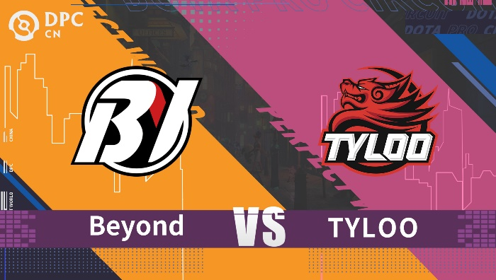
9 | 非物质文化遗产（Intangible Cultural Heritage），是指各族人民世代相传，并视为其文化遗产组成部分的各种传统文化表现形式，以及与传统文化表现形式相关的实物和场所。 非物质文化遗产是一个国家和民族历史文化成就的重要标志，是优秀传统文化的重要组成部分。近几年，无论是在电竞赛事还是游戏内容中，都能够看到”非遗“的身影，这不仅给玩家带来全新的体验，同时对建立”文化自信“有着推动作用。如果你是一名策划人员，现要求你根据你所擅长的项目或赛事，与”非遗“进行结合，设计出一套可行的联动方案。 【作品提交】 1）提交成品仅包含PPT格式的文件 2）文件储存命名与格式为： 考生号-姓名-非遗联动方案 【参考内容】 非遗官网： https://www.ihchina.cn/#page1 CS:GO与龙泉宝剑： 1)视频https://www.bilibili.com/video/BV1TW4y1b7wp/?spm_id_from=333.999.0.0&vd_source=4743e2892d1e9978c6dd7805d5f227ee 2)宣传页 https://www.csgo.com.cn/article/details/20220905/225425.html 云樱与峨眉枪： 1)视频 https://www.bilibili.com/video/BV1QP4y1p7bx/?spm_id_from=333.337.search-card.all.click&vd_source=4743e2892d1e9978c6dd7805d5f227ee 2)宣传页 https://pvp.qq.com/web201605/newsDetail.shtml?tid=567438
10 | 请结合“非遗”联动方案，制作宣传海报。 具体要求： 1)海报与策划案信息保持一致 2)设计风格与内容保持一致 3)宣传海报中至少包含：标语（slogan）、电竞LOGO 【作品提交】 1）提交成品需包含JPG、PSD格式的文件； 2）文件储存命名与格式为：考生号-姓名-非遗联动宣传海报 | 